상품제안서
16온스 롱블랙머그_아델 | 상품코드: S23423

 |  |  |  |  |  |  | 02-713-8555 | www.synergygift.co.kr
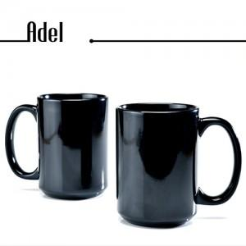

【상세/제작정보】 | 16온스 롱블랙머그_아델 재 질 : 도자기 사이즈 : 지름 8.6cm*높이 12cm 용 량 : 480ml (16온스) 원산지 : 중국oem

【인쇄/포장옵션】 | 실크 / 포장불가능

【공급단가】 | 수량 | 100~ | 500~ | 1,000~ | 3,000~ | 5,000~
*VAT별도 | 단가 | 3,330원 | 3,210원 | 3,080원 | 2,960원 | 2,880원

【상품 URL】 | https://www.synergygift.co.kr:443/src/goods_detail.php?gdno=23423

